关系图
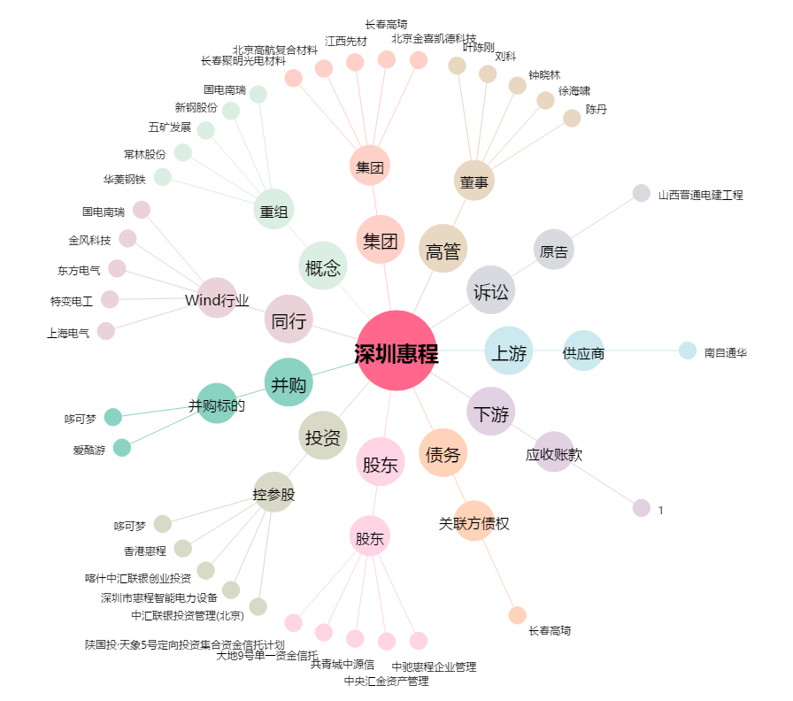
深圳惠程[002168.SZ] - 关系概览图

